Organisation
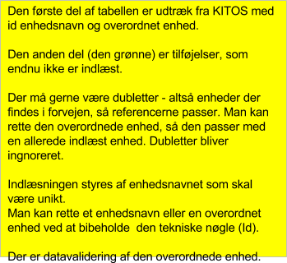
Id (skal ikke udfyldes) | Afdelingsnavn | EAN nummer | Overordnet enhed

Organisationsrolle
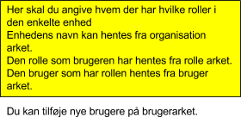
Afdelingsnavn | Organisationsrolle | Bruger

Organisationsopgaver
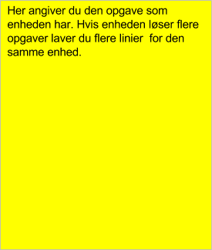
Afdelingsnavn | KLE ID | Vises på overbliksfanen

Rolle
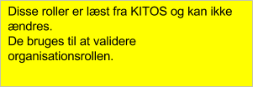
Organisationsrolle | Id

Opgave

Opslagsværdi | Id | Opgave nøgle | Beskrivelse

Bruger
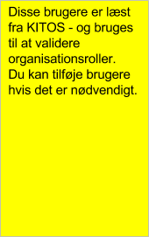
Opslagsværdi | Id (skal ikke udfyldes) | Brugernavn | Email | Standard afdeling | Standard organisation

